Table 1
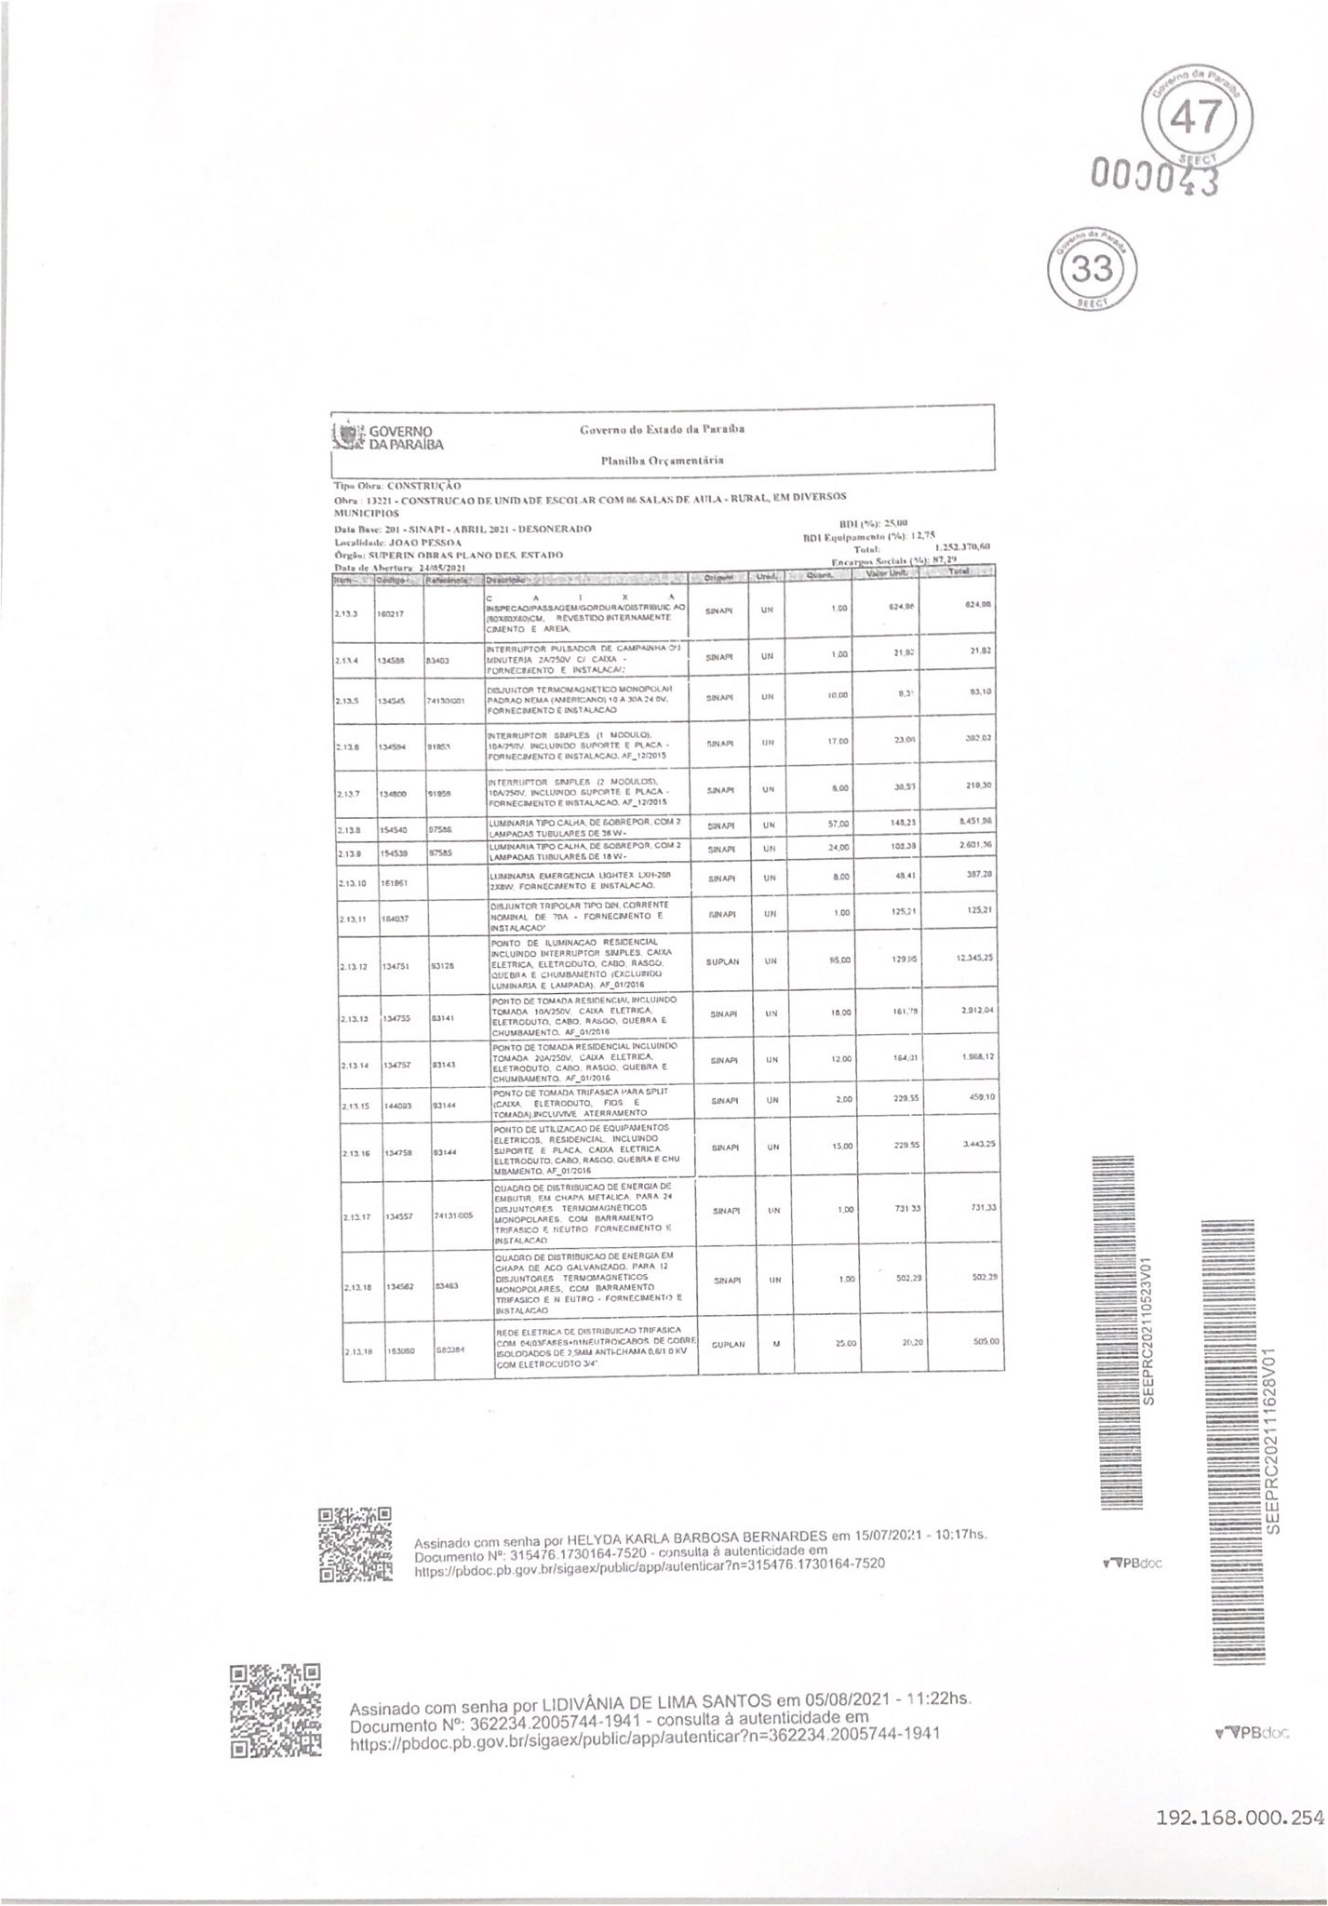
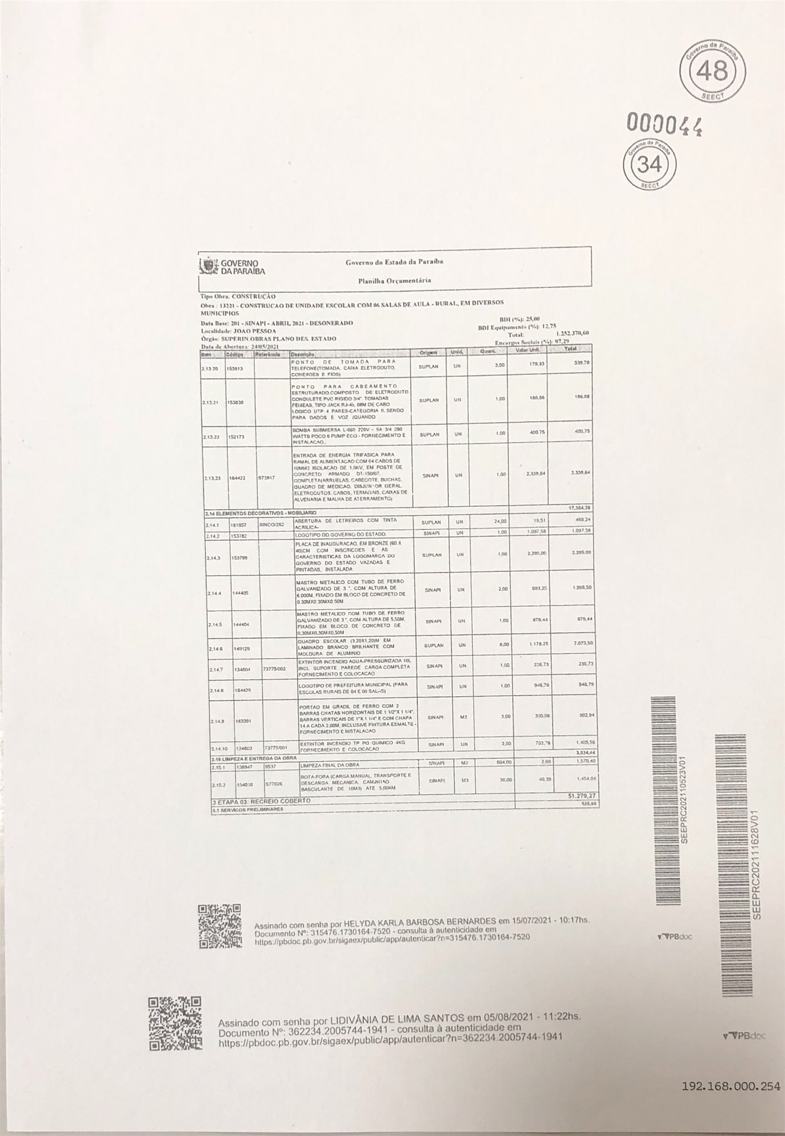
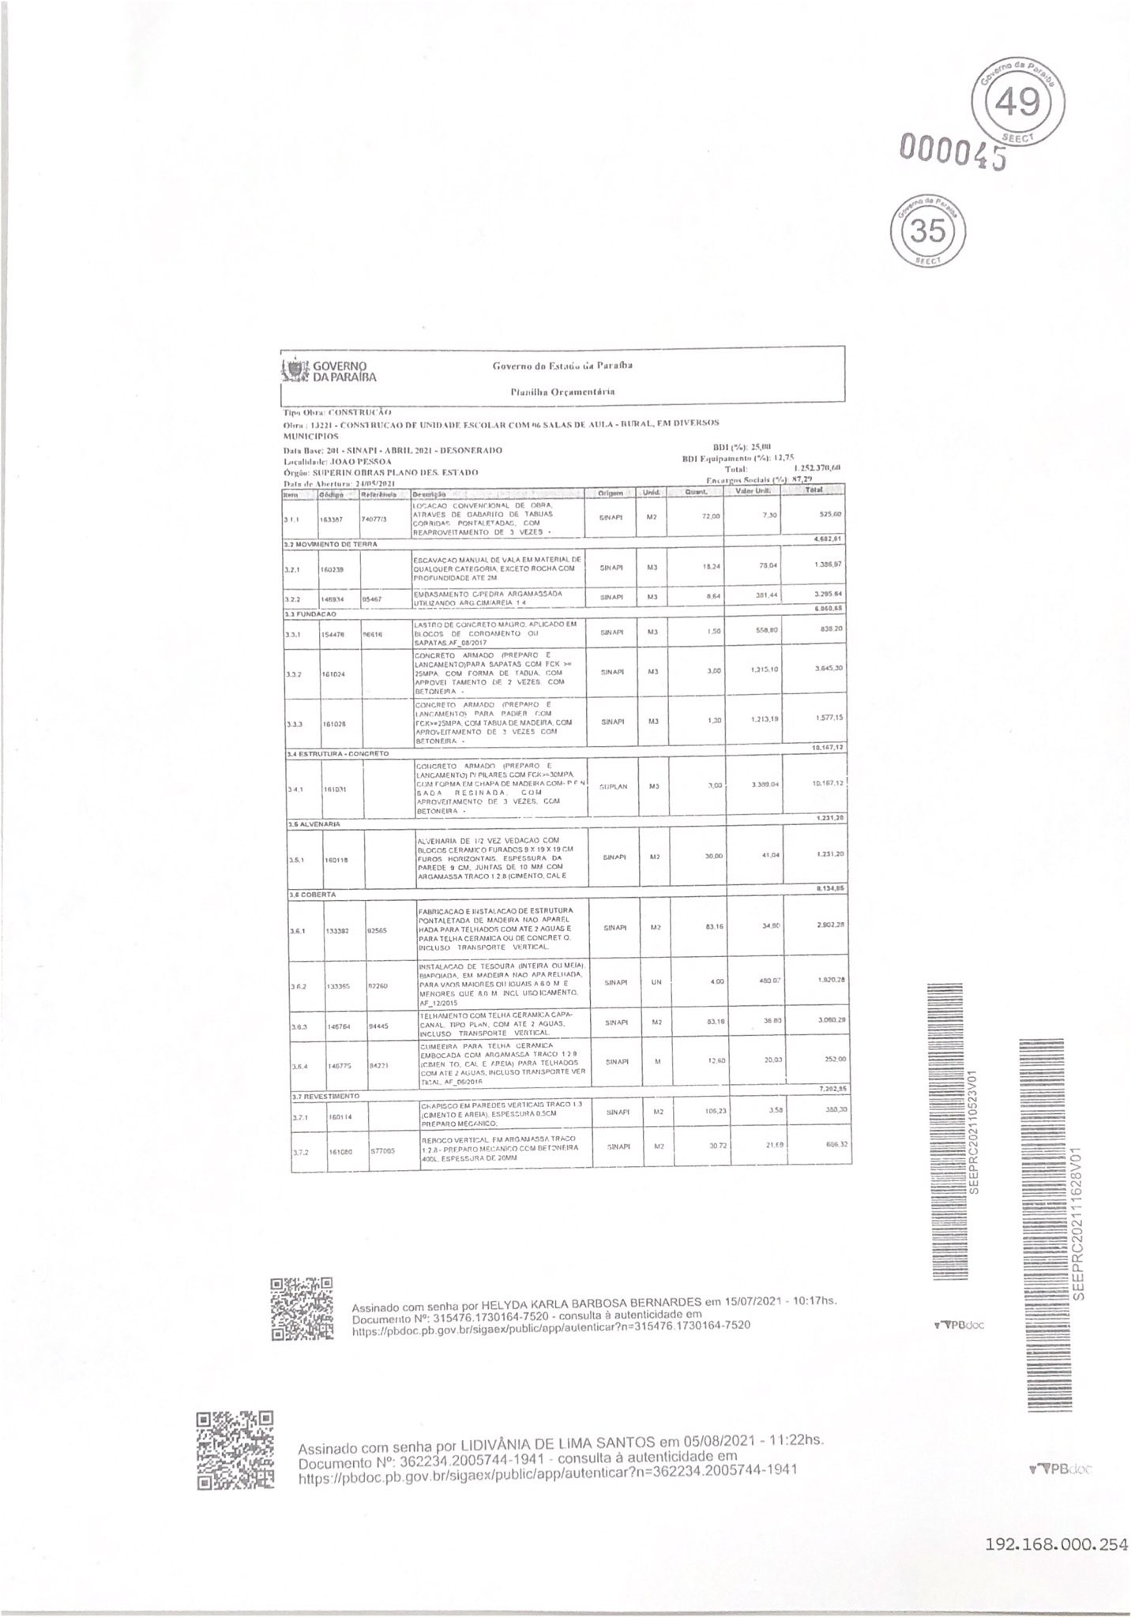
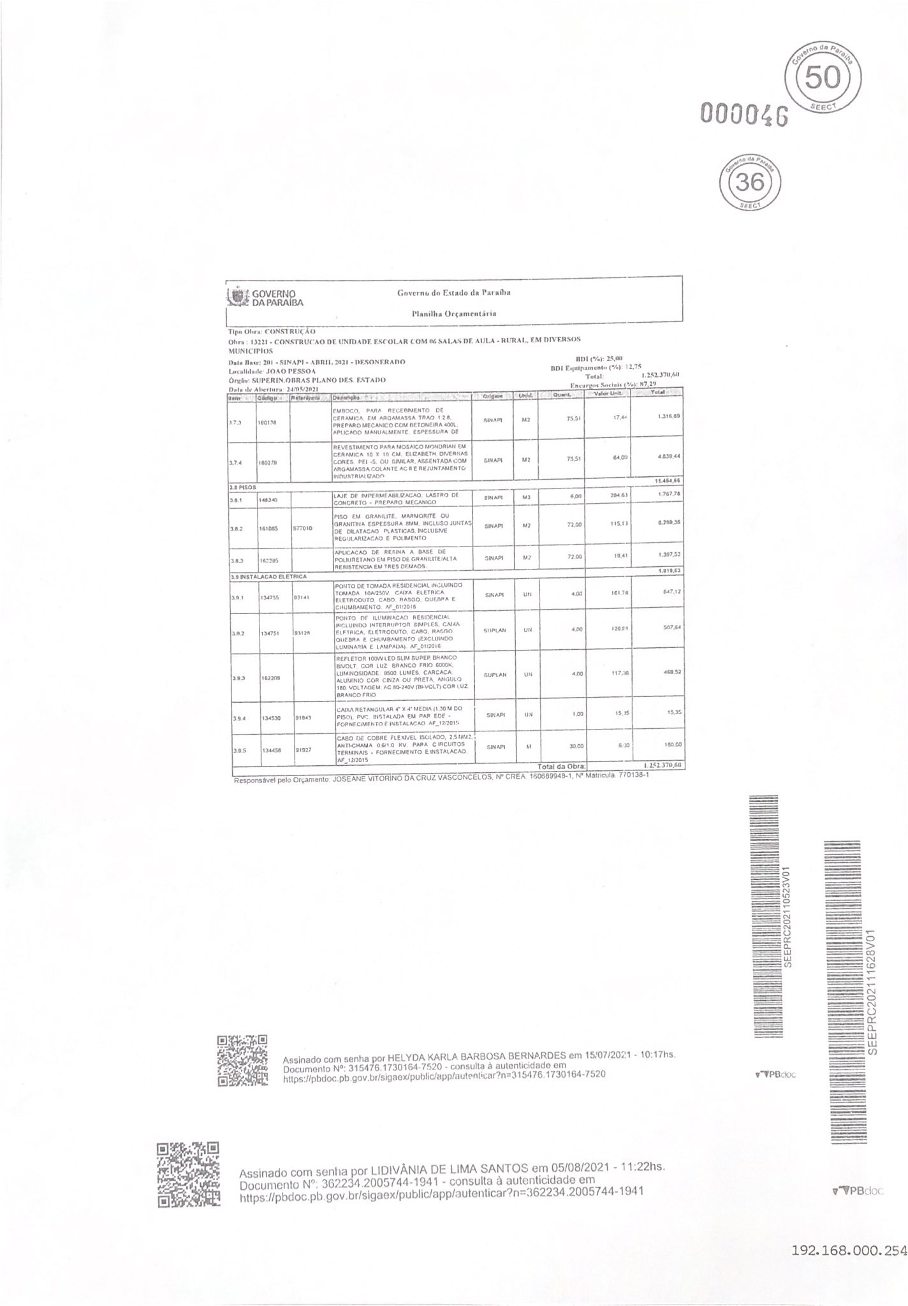
00003?
Assinado cnm senha pOr LIDlVAJg lA UE LIMA SANTÇ) $ cm 05/08/2021 - 11 22hs Documento N”: 3G3234 *00 S74g 941 consulta u autc n6cidadc em ?00574'4 -1’t4 1

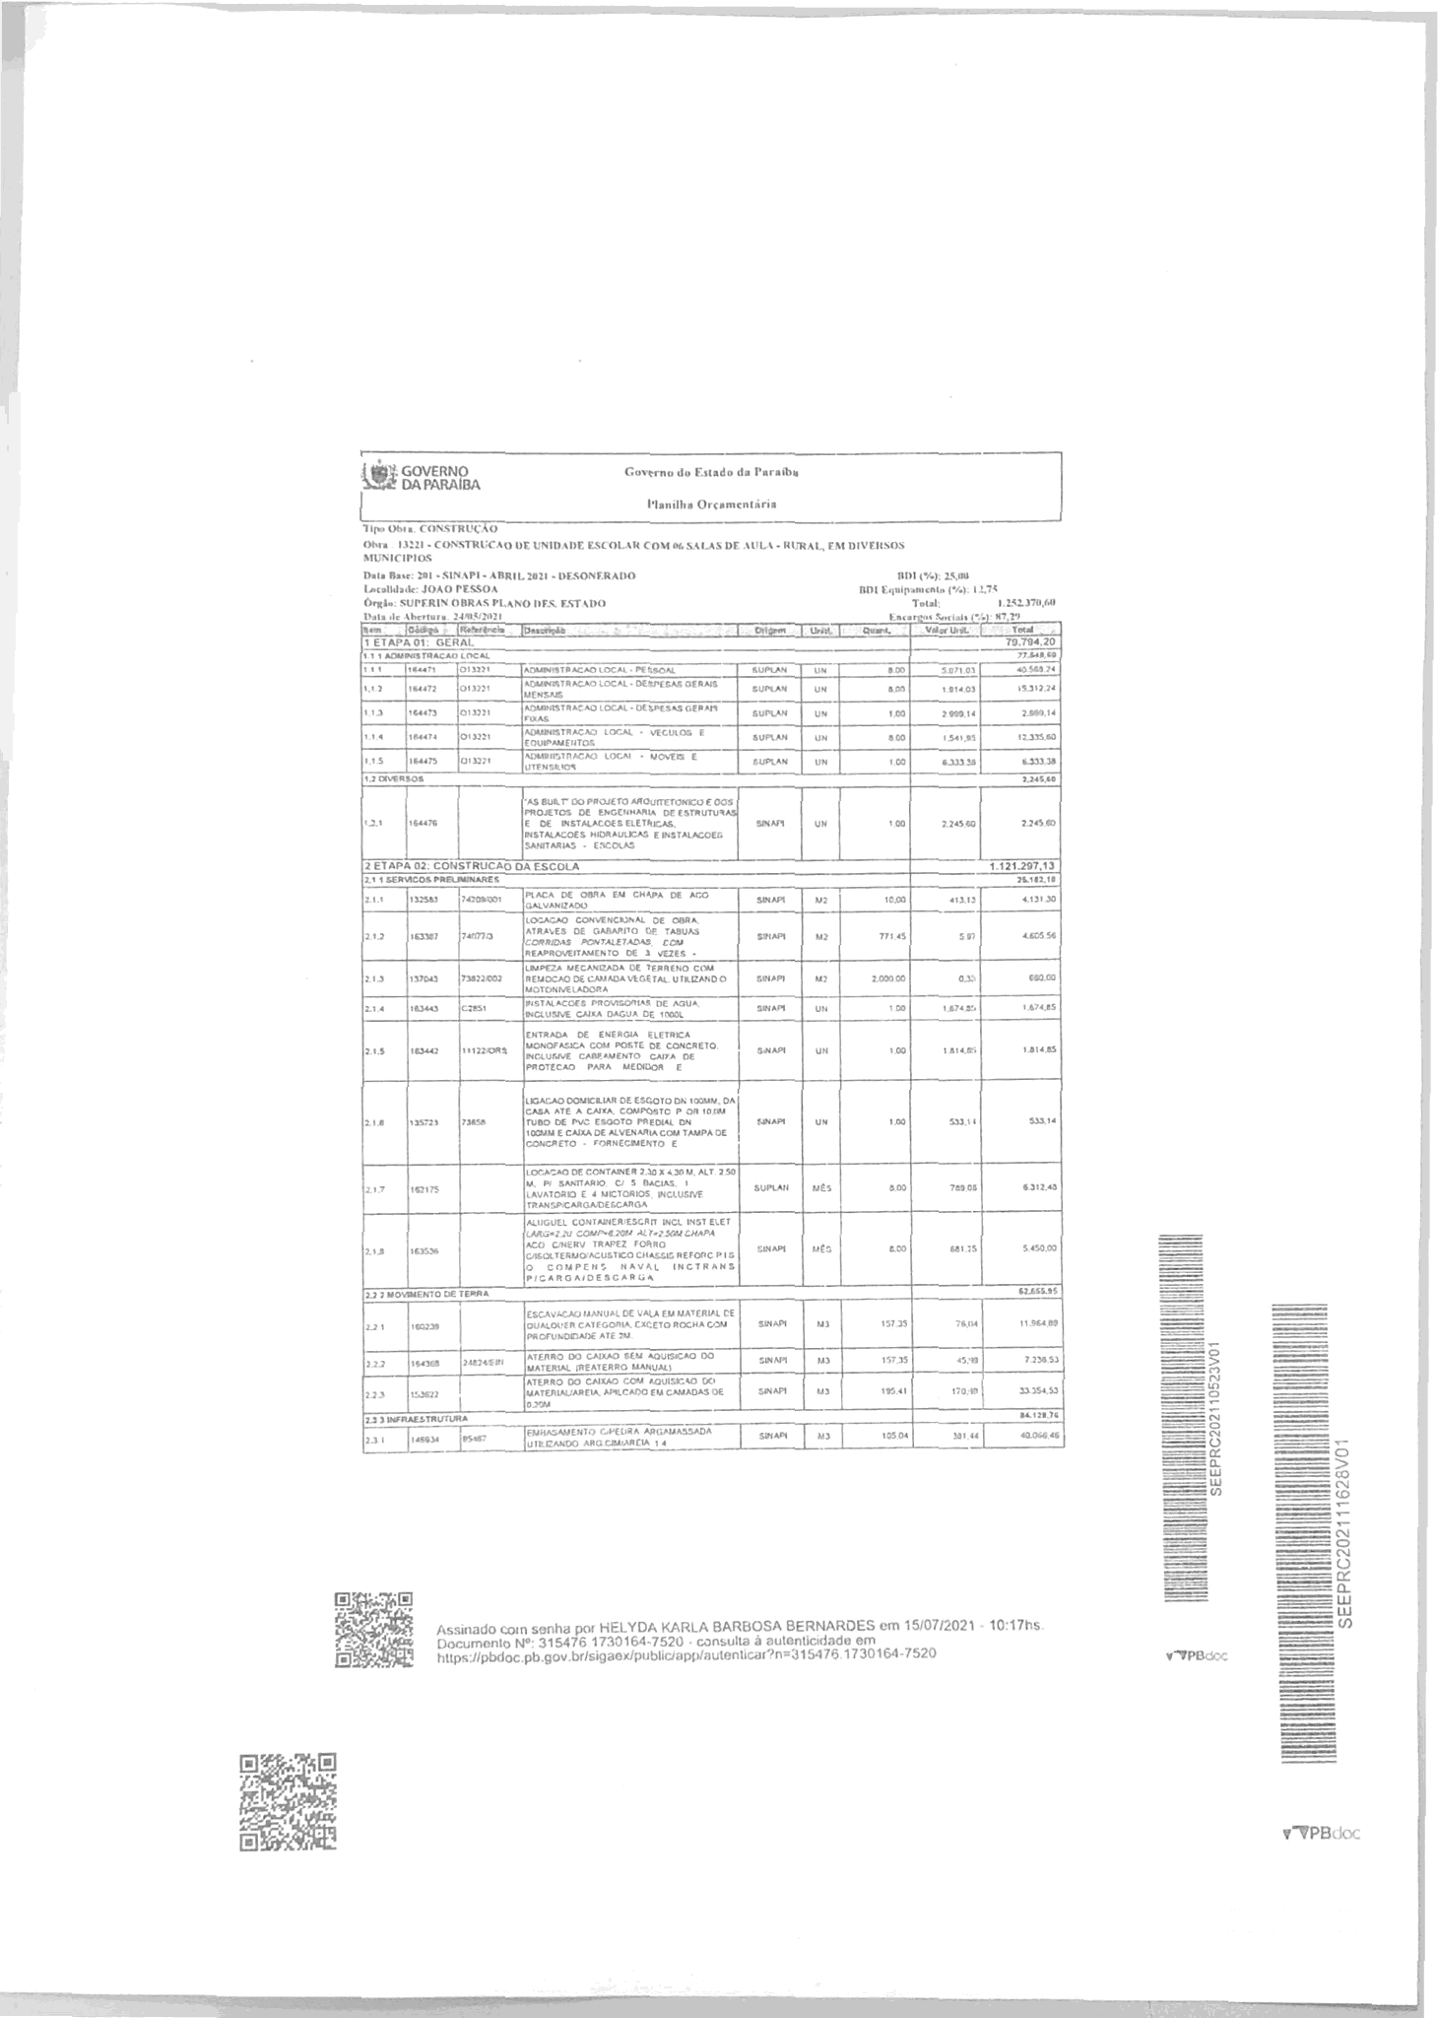
192,168,000,254

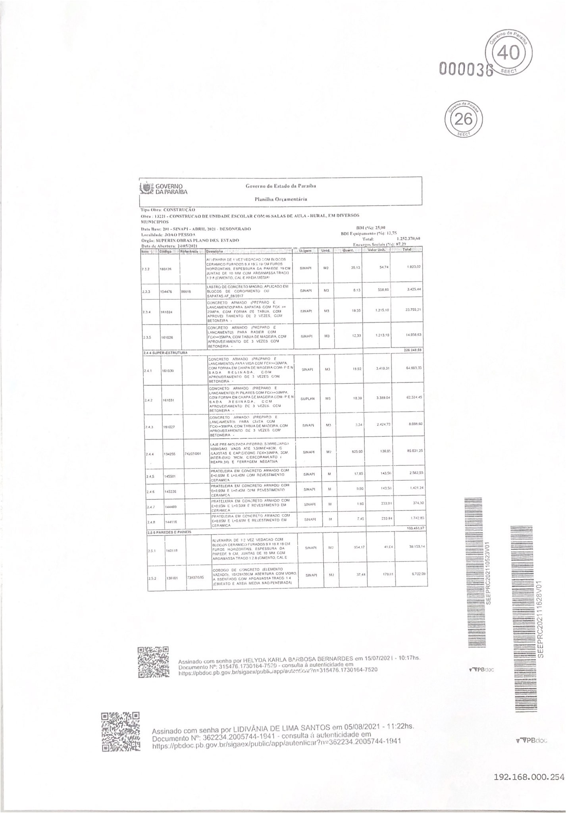

 | 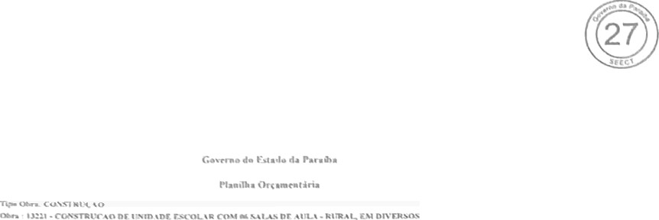 | 195,168,000,254

 | 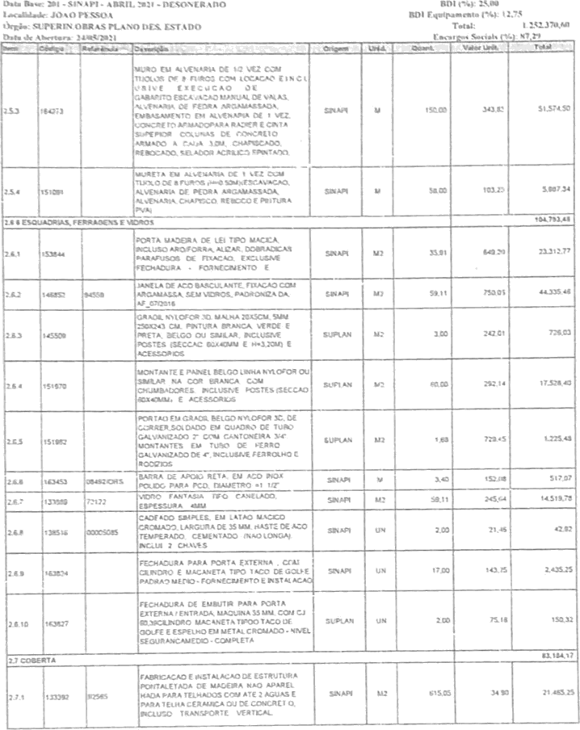

Ass nadu com sen» Eur LIDTVANIA uE ¢!k1o fi ANTOS em 05/06/2021 - 11 22hs DocumenTu N° 3G22M .zo0S7a 4 194 1 - c‹›nsolta a aulei\ticidade em hllps //pLid‹» ph gov.

Assinad a com şoi \l\a por LIDIVÄ NIA UÛ Ł IMA 8ANTOS cm 0S/u8/2021- 1í '22hs. Docun\enlo N° 3G2234.200574'I-194 - o n ulla à nuIcnIic+dade em

292.168. 000. 254

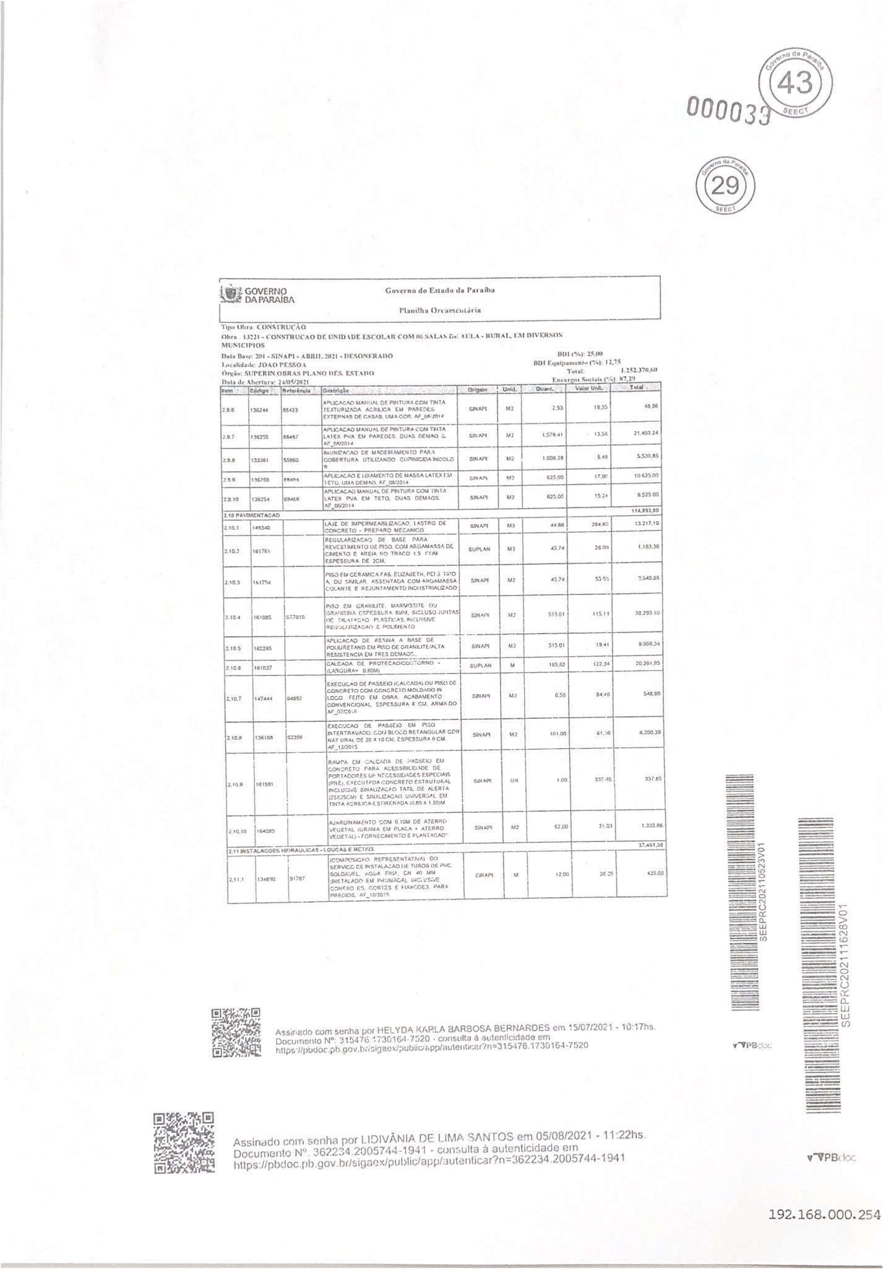

000040
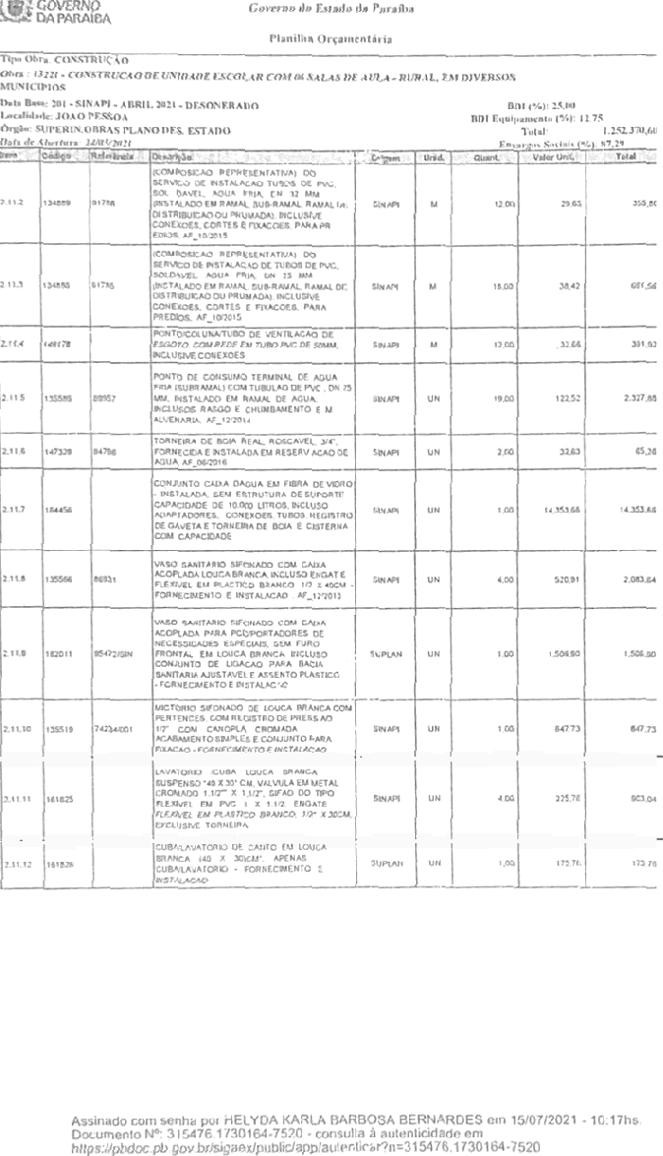 Assinado com serena por LtDíVÀNi jA DE LIMA SANTOS em 05/08/2021 11'22hs. Documento N°: 3622ú4 2ftt)5744- t941 - consulta â autenticidade em Ijnps //pbdoc pb g¢'v.br/sigaex/pub|iUapp/autenIicar*r =3t›2234 2005744 -194 í |  | 192,168,000,254

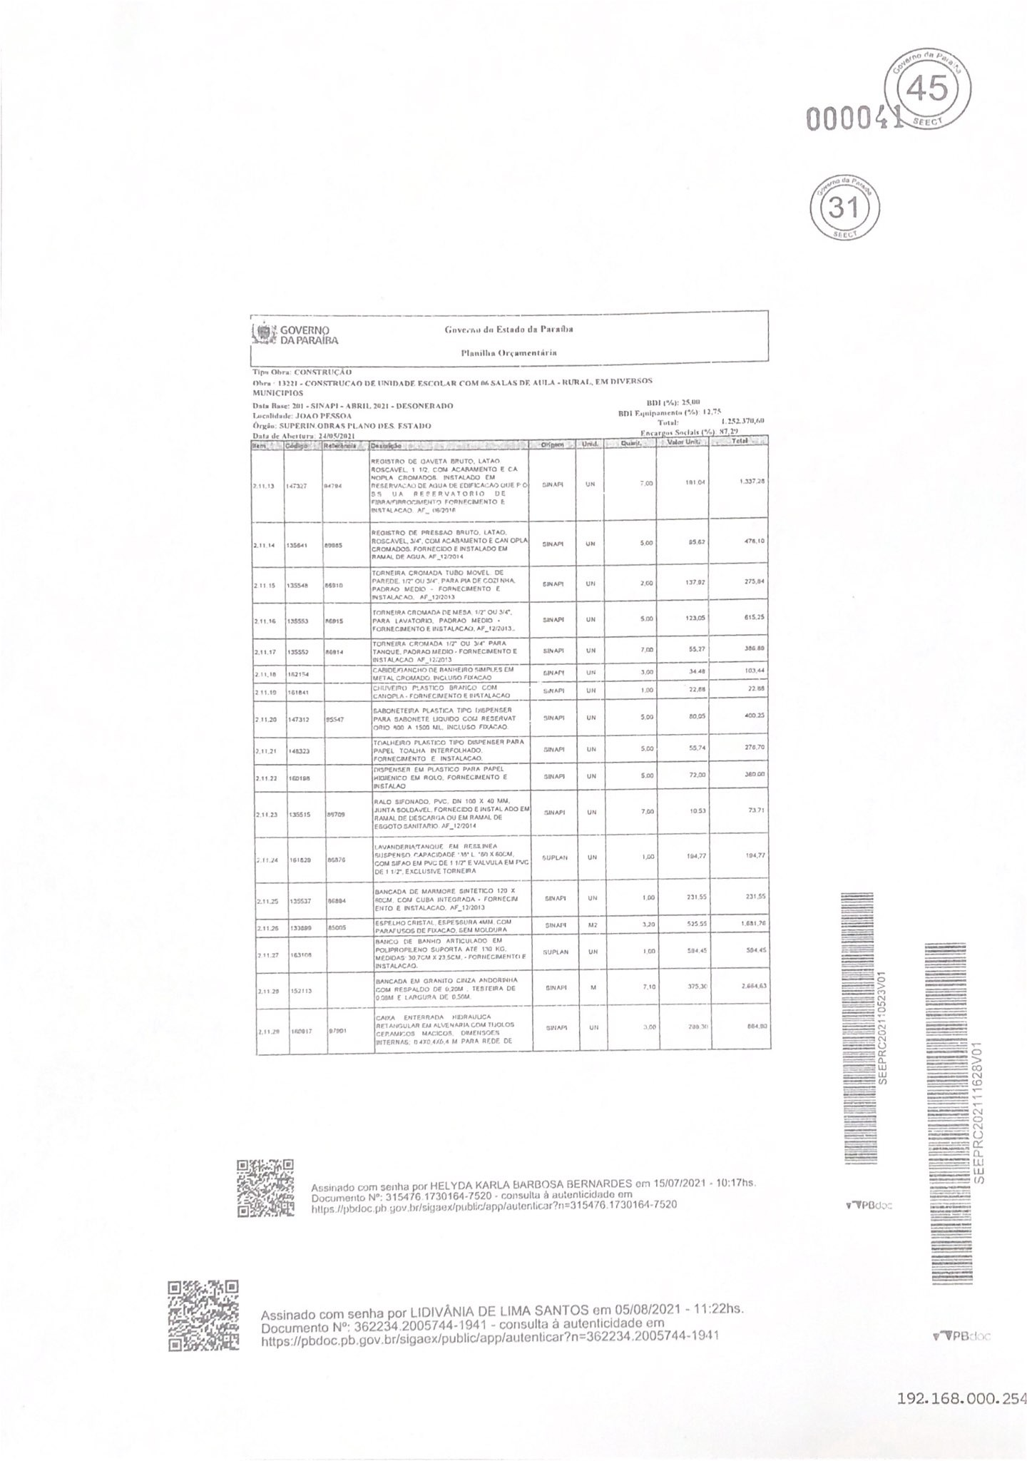

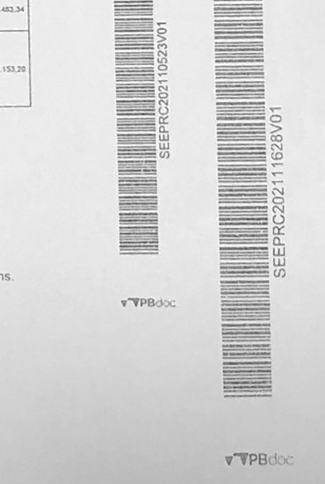
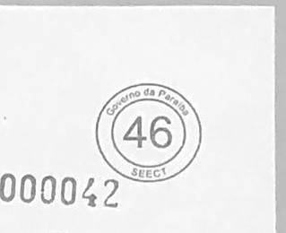
Assinado com senha por LlDiVAN iA DE LiMA SANTOS em 05/08/2021 - 11:22hs:
^{D}n{ºtp^{c}s^{u}:^{m}//^{e}p^{n}Ç^{t}aºoc pb gov,b'/Siga#Wpub{iMaHPfDUI8Ü4'GBW'' 3622M.2005744•19ê1
auteriücidade em

